상품제안서
위생장갑 탑크린 한마음 고급 20매 | 상품코드: F04011

 |  |  |  |  |  |  | 02-412-0044 | www.easy1.co.kr
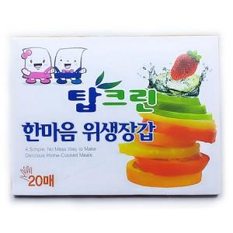

【상세/제작정보】

【인쇄/포장옵션】 | 스티커 / 포장불가능

【공급단가】 | 수량 | 500~ | 1,000~ | 2,000~ | 5,000~ | 10,000~
*VAT별도 | 단가 | 350원 | 300원 | 290원 | 280원 | 260원

【상품 URL】 | https://dev.easy1.co.kr:443/src/goods_detail.php?gdno=4011

